Août_2024
 |  |  |  | 21.4 °C |  |  | 31.1 °C |  |  |  |  |  |  |  |  | 15.7 mm | 15.7 mm |  |  |  |  |  |  |  |  | La Rochelle | https://www.meteociel.fr/climatologie/obs_villes.php?code2=7316&mois=8&annee=2024 |  |  |  |  |  |  |  |  |  | Ephéméride | http://www.ephemeride.com/calendrier/solaire/19/horaires-du-soleil.html
 |  |  |  |  |  |  |  |  |  |  |  | 19.8 km/h | 2
 |  |  |  |  |  |  |  |  |  |  |  | 14.8 km/h | 1 | Août_2024 |  | Hauteur de pluie en mm |  | Temps de précipitations par 1/4 de journée |  |  |  | Août_2024 |  | Chaleur solaire |  | Marées | https://marine.meteoconsult.fr/meteo-marine/horaires-maree-la-tranche-sur-mer-1083-0.php

 | Août_2024 |  | Année | -4.6 °C | Janvier | Année | 37.5 °C | Août | Août_2024 |  | 2024-09-04 18:47:18 |  |  | Mise à jour |  | 15.7 mm | 5:37:00 | 0:00:00 | 9:51:00 | 1:00:00 | 0:00:00 | Mise à jour |  | 302:17:00 |  | T° de l'eau | https://fr.surf-forecast.com/breaks/La-Tranchesur-Mer/seatemp |  |  |  |  |  |  |  |  |  | meteofloralies | https://www.wunderground.com/dashboard/pws/ILATRA6

56.5 k/h
 | Températures |  |  | 10.3 °C | 2024-08-26 |  | 37.5 °C | 2024-08-11 | Vitesse de l'année |  | Maxi du mois | Année |  | Sep-2024 |  | 2024-08-17 | 2024-08-14 | Pluie AM | Pluie AM | Pluie AP | Pluie AP | Sep-2024 |  | 2024-08-04 |  | Observations | https://www.meteociel.fr/temps-reel/observation.php
> 30°
< 0°
0°/30°
 |  |  | Variation | Mini | 7:24:00 | Variation | Maxi | 17:08:00 | 56.5 km/h | Maxi | 34.5 km/h | 2024-08-14 |  | 669.8 mm | Année | 8.6 mm | 2:47:00 | de 0 à 6h59 | 7h à 11h59 | 12h à 18h59 | 19h à 23h59 | Année | 396:45:00 | 12:57:00 |  |  |  | Météofloralies | =SUBSTITUE(TEXTE(MAX(CNUM(SUBSTITUE($U$2;".";","));CNUM(SUBSTITUE($V$2;".";",")));"standard");",";".")

 | Jeudi | 2024-08-01 | ¼ | 20.5 °C | 5:33:00 | ¼ | 24.3 °C | 14:16:00 | Jeudi | 2024-08-01 | 22.0 km/h | 17:34:00 |  | Jeudi | 2024-08-01 | 0.0 mm | 0:00:00 | 0:00:00 | 0:00:00 | 0:00:00 | 0:00:00 | Jeudi | 2024-08-01 | 11:36:00 | 18 | 2024-08-01 | Jeudi

 | Vendredi | 2024-08-02 | ¼ | 17.6 °C | 0:00:00 | ¼ | 23.8 °C | 3:43:00 | Vendredi | 2024-08-02 | 32.7 km/h | 5:33:00 |  | Vendredi | 2024-08-02 | 0.0 mm | 0:00:00 | 0:00:00 | 0:00:00 | 0:00:00 | 0:00:00 | Vendredi | 2024-08-02 | 12:04:00 | 19 | 2024-08-02 | Vendredi

 | Samedi | 2024-08-03 | ¹º | 17.6 °C | 5:44:00 | » | 25.1 °C | 15:26:00 | Samedi | 2024-08-03 | 21.5 km/h | 14:11:00 |  | Samedi | 2024-08-03 | 0.0 mm | 0:00:00 | 0:00:00 | 0:00:00 | 0:00:00 | 0:00:00 | Samedi | 2024-08-03 | 11:22:00 | 20 | 2024-08-03 | Samedi

 | Dimanche | 2024-08-04 | » | 19.1 °C | 23:52:00 | ¼ | 25.0 °C | 14:57:00 | Dimanche | 2024-08-04 | 19.8 km/h | 13:36:00 |  | Dimanche | 2024-08-04 | 0.0 mm | 0:00:00 | 0:00:00 | 0:00:00 | 0:00:00 | 0:00:00 | Dimanche | 2024-08-04 | 12:57:00 | 21 | 2024-08-04 | Dimanche

 | Lundi | 2024-08-05 | ¼ | 15.2 °C | 6:57:00 | » | 26.4 °C | 15:27:00 | Lundi | 2024-08-05 | 22.4 km/h | 16:17:00 |  | Lundi | 2024-08-05 | 0.0 mm | 0:00:00 | 0:00:00 | 0:00:00 | 0:00:00 | 0:00:00 | Lundi | 2024-08-05 | 12:49:00 | 22 | 2024-08-05 | Lundi

 | Mardi | 2024-08-06 | » | 16.8 °C | 5:04:00 | ¼ | 25.6 °C | 17:30:00 | Mardi | 2024-08-06 | 19.8 km/h | 14:54:00 |  | Mardi | 2024-08-06 | 0.0 mm | 0:00:00 | 0:00:00 | 0:00:00 | 0:00:00 | 0:00:00 | Mardi | 2024-08-06 | 10:37:00 | 23 | 2024-08-06 | Mardi

 | Mercredi | 2024-08-07 | ¼ | 14.8 °C | 7:08:00 | ¼ | 23.2 °C | 12:07:00 | Mercredi | 2024-08-07 | 28.8 km/h | 19:06:00 |  | Mercredi | 2024-08-07 | 0.0 mm | 0:00:00 | 0:00:00 | 0:00:00 | 0:00:00 | 0:00:00 | Mercredi | 2024-08-07 | 12:28:00 | 24 | 2024-08-07 | Mercredi

 | Jeudi | 2024-08-08 | ¼ | 13.7 °C | 5:27:00 | » | 23.6 °C | 15:20:00 | Jeudi | 2024-08-08 | 28.5 km/h | 16:39:00 |  | Jeudi | 2024-08-08 | 0.0 mm | 0:00:00 | 0:00:00 | 0:00:00 | 0:00:00 | 0:00:00 | Jeudi | 2024-08-08 | 12:36:00 | 22 | 2024-08-08 | Jeudi

 | Vendredi | 2024-08-09 | » | 15.1 °C | 6:31:00 | » | 25.0 °C | 14:09:00 | Vendredi | 2024-08-09 | 27.6 km/h | 17:18:00 |  | Vendredi | 2024-08-09 | 0.0 mm | 0:00:00 | 0:00:00 | 0:00:00 | 0:00:00 | 0:00:00 | Vendredi | 2024-08-09 | 11:14:00 | 23 | 2024-08-09 | Vendredi

 | Samedi | 2024-08-10 | » | 18.6 °C | 3:19:00 | » | 26.8 °C | 17:09:00 | Samedi | 2024-08-10 | 23.4 km/h | 18:02:00 |  | Samedi | 2024-08-10 | 0.0 mm | 0:00:00 | 0:00:00 | 0:00:00 | 0:00:00 | 0:00:00 | Samedi | 2024-08-10 | 11:05:00 | 20 | 2024-08-10 | Samedi

 | Dimanche | 2024-08-11 | » | 19.9 °C | 6:06:00 | » | 37.5 °C | 17:08:00 | Dimanche | 2024-08-11 | 25.0 km/h | 10:31:00 |  | Dimanche | 2024-08-11 | 0.0 mm | 0:00:00 | 0:00:00 | 0:00:00 | 0:00:00 | 0:00:00 | Dimanche | 2024-08-11 | 12:32:00 | 21 | 2024-08-11 | Dimanche

 | Lundi | 2024-08-12 | ¹º | 19.9 °C | 23:44:00 | ¼ | 26.9 °C | 0:00:00 | Lundi | 2024-08-12 | 24.0 km/h | 9:06:00 |  | Lundi | 2024-08-12 | 0.3 mm | 0:00:00 | 0:00:00 | 0:00:00 | 0:00:00 | 0:00:00 | Lundi | 2024-08-12 | 4:41:00 | 22 | 2024-08-12 | Lundi

 | Mardi | 2024-08-13 | ¼ | 18.6 °C | 4:16:00 | ¼ | 23.1 °C | 15:54:00 | Mardi | 2024-08-13 | 18.0 km/h | 0:51:00 |  | Mardi | 2024-08-13 | 0.0 mm | 0:00:00 | 0:00:00 | 0:00:00 | 0:00:00 | 0:00:00 | Mardi | 2024-08-13 | 6:46:00 | 23 | 2024-08-13 | Mardi

 | Mercredi | 2024-08-14 | ¼ | 18.1 °C | 8:14:00 | » | 23.5 °C | 14:35:00 | Mercredi | 2024-08-14 | 34.5 km/h | 15:39:00 |  | Mercredi | 2024-08-14 | 3.0 mm | 2:47:00 | 0:00:00 | 2:47:00 | 0:00:00 | 0:00:00 | Mercredi | 2024-08-14 | 9:52:00 | 24 | 2024-08-14 | Mercredi

 | Jeudi | 2024-08-15 | ¼ | 13.5 °C | 7:14:00 | » | 23.9 °C | 14:03:00 | Jeudi | 2024-08-15 | 25.8 km/h | 17:55:00 |  | Jeudi | 2024-08-15 | 0.0 mm | 0:00:00 | 0:00:00 | 0:00:00 | 0:00:00 | 0:00:00 | Jeudi | 2024-08-15 | 12:31:00 | 22 | 2024-08-15 | Jeudi

 | Vendredi | 2024-08-16 | » | 15.1 °C | 4:45:00 | » | 24.9 °C | 13:37:00 | Vendredi | 2024-08-16 | 20.6 km/h | 18:43:00 |  | Vendredi | 2024-08-16 | 0.0 mm | 0:00:00 | 0:00:00 | 0:00:00 | 0:00:00 | 0:00:00 | Vendredi | 2024-08-16 | 11:20:00 | 23 | 2024-08-16 | Vendredi

 | Samedi | 2024-08-17 | ¼ | 11.9 °C | 17:34:00 | ¼ | 21.2 °C | 2:31:00 | Samedi | 2024-08-17 | 27.0 km/h | 1:41:00 |  | Samedi | 2024-08-17 | 8.6 mm | 0:00:00 | 0:00:00 | 5:00:00 | 0:00:00 | 0:00:00 | Samedi | 2024-08-17 | 3:55:00 | 20 | 2024-08-17 | Samedi

 | Dimanche | 2024-08-18 | ¹º | 11.9 °C | 8:02:00 | » | 23.5 °C | 13:58:00 | Dimanche | 2024-08-18 | 19.8 km/h | 15:56:00 |  | Dimanche | 2024-08-18 | 0.0 mm | 0:00:00 | 0:00:00 | 0:00:00 | 0:00:00 | 0:00:00 | Dimanche | 2024-08-18 | 11:27:00 | 22 | 2024-08-18 | Dimanche

 | Lundi | 2024-08-19 | » | 13.6 °C | 4:44:00 | » | 24.8 °C | 13:02:00 | Lundi | 2024-08-19 | 27.9 km/h | 19:46:00 |  | Lundi | 2024-08-19 | 1.3 mm | 0:00:00 | 0:00:00 | 0:00:00 | 0:00:00 | 0:00:00 | Lundi | 2024-08-19 | 9:58:00 | 23 | 2024-08-19 | Lundi

 | Mardi | 2024-08-20 | ¼ | 12.9 °C | 7:34:00 | ¼ | 21.2 °C | 13:05:00 | Mardi | 2024-08-20 | 30.1 km/h | 15:56:00 |  | Mardi | 2024-08-20 | 0.0 mm | 0:00:00 | 0:00:00 | 0:00:00 | 0:00:00 | 0:00:00 | Mardi | 2024-08-20 | 11:59:00 | 20 | 2024-08-20 | Mardi

 | Mercredi | 2024-08-21 | ¼ | 11.1 °C | 7:16:00 | » | 22.3 °C | 12:13:00 | Mercredi | 2024-08-21 | 25.2 km/h | 15:21:00 |  | Mercredi | 2024-08-21 | 0.0 mm | 0:00:00 | 0:00:00 | 0:00:00 | 0:00:00 | 0:00:00 | Mercredi | 2024-08-21 | 11:24:00 | 24 | 2024-08-21 | Mercredi

 | Jeudi | 2024-08-22 | ¹º | 11.1 °C | 7:16:00 | ¹º | 22.3 °C | 12:13:00 | Jeudi | 2024-08-22 | 20.2 km/h | 15:21:00 |  | Jeudi | 2024-08-22 | 0.0 mm | 0:00:00 | 0:00:00 | 0:00:00 | 0:00:00 | 0:00:00 | Jeudi | 2024-08-22 | 11:24:00 | 22 | 2024-08-22 | Jeudi

 | Vendredi | 2024-08-23 | » | 18.9 °C | 0:26:00 | » | 24.4 °C | 16:25:00 | Vendredi | 2024-08-23 | 14.8 km/h | 13:53:00 |  | Vendredi | 2024-08-23 | 1.8 mm | 1:50:00 | 0:00:00 | 1:50:00 | 0:00:00 | 0:00:00 | Vendredi | 2024-08-23 | 8:59:00 | 23 | 2024-08-23 | Vendredi

 | Samedi | 2024-08-24 | ¼ | 16.3 °C | 23:55:00 | » | 25.5 °C | 13:19:00 | Samedi | 2024-08-24 | 32.7 km/h | 16:08:00 |  | Samedi | 2024-08-24 | 0.2 mm | 0:00:00 | 0:00:00 | 0:00:00 | 0:00:00 | 0:00:00 | Samedi | 2024-08-24 | 9:12:00 | 20 | 2024-08-24 | Samedi

 | Dimanche | 2024-08-25 | ¼ | 10.8 °C | 6:59:00 | ¼ | 22.5 °C | 14:18:00 | Dimanche | 2024-08-25 | 27.0 km/h | 19:14:00 |  | Dimanche | 2024-08-25 | 0.0 mm | 0:00:00 | 0:00:00 | 0:00:00 | 0:00:00 | 0:00:00 | Dimanche | 2024-08-25 | 11:52:00 | 22 | 2024-08-25 | Dimanche

 | Lundi | 2024-08-26 | ¼ | 10.3 °C | 7:24:00 | » | 23.9 °C | 14:56:00 | Lundi | 2024-08-26 | 23.4 km/h | 18:50:00 |  | Lundi | 2024-08-26 | 0.0 mm | 0:00:00 | 0:00:00 | 0:00:00 | 0:00:00 | 0:00:00 | Lundi | 2024-08-26 | 11:37:00 | 23 | 2024-08-26 | Lundi

 | Mardi | 2024-08-27 | » | 13.2 °C | 6:27:00 | » | 33.7 °C | 16:28:00 | Mardi | 2024-08-27 | 23.6 km/h | 12:55:00 |  | Mardi | 2024-08-27 | 0.0 mm | 0:00:00 | 0:00:00 | 0:00:00 | 0:00:00 | 0:00:00 | Mardi | 2024-08-27 | 12:07:00 | 20 | 2024-08-27 | Mardi

 | Mercredi | 2024-08-28 | » | 18.8 °C | 1:32:00 | ¼ | 19.6 °C | 4:59:00 | Mercredi | 2024-08-28 | 16.5 km/h | 3:08:00 |  | Mercredi | 2024-08-28 | 0.0 mm | 0:00:00 | 0:00:00 | 0:00:00 | 0:00:00 | 0:00:00 | Mercredi | 2024-08-28 | 0:00:00 | 24 | 2024-08-28 | Mercredi

 | Jeudi | 2024-08-29 | ¼ | 18.6 °C | 8:08:00 | » | 21.3 °C | 18:33:00 | Jeudi | 2024-08-29 | 14.8 km/h | 11:41:00 |  | Jeudi | 2024-08-29 | 0.3 mm | 1:00:00 | 0:00:00 | 0:00:00 | 1:00:00 | 0:00:00 | Jeudi | 2024-08-29 | 0:00:00 | 23 | 2024-08-29 | Jeudi

 | Vendredi | 2024-08-30 | ¼ | 17.6 °C | 0:00:00 | » | 27.3 °C | 9:12:00 | Vendredi | 2024-08-30 | 22.4 km/h | 10:19:00 |  | Vendredi | 2024-08-30 | 0.2 mm | 0:00:00 | 0:00:00 | 0:14:00 | 0:00:00 | 0:00:00 | Vendredi | 2024-08-30 | 3:15:00 | 20 | 2024-08-30 | Vendredi

 | Samedi | 2024-08-31 | » | 18.3 °C | 8:24:00 | » | 31.6 °C | 16:58:00 | Samedi | 2024-08-31 | 20.6 km/h | 12:25:00 |  | Samedi | 2024-08-31 | 0.0 mm | 0:00:00 | 0:00:00 | 0:00:00 | 0:00:00 | 0:00:00 | Samedi | 2024-08-31 | 4:19:00 | 24 | 2024-08-31 | Samedi

1

2 |  |  |  |  |  |  |  |  |  |  |  |  |  |  |  |  |  |  |  |  |  |  |  |  |  |  |  |  | J7 |  | N7 |  | X9 |  | AG5 |  | AX5
 |  |  |  |  |  |  |  |  |  |  |  |  |  |  |  |  |  |  |  |  |  |  |  |  |  |  |  |  |  |  |  |  |  |  | 446.5 mm
3 |  |  |  |  |  |  |  |  |  |  |  |  |  |  |  |  |  |  |  |  |  |  |  |  |  |  |  |  |  |  |  |  |  |  | 669.8 mm |  | 94:28:00

4 |  |  |  |  |  |  |  |  |  |  |  |  |  |  |  |  |  |  |  |  |  |  |  |  |  |  |  | T° Mini | -4.6 °C | T° Maxi | 37.5 °C | Vent | 56.5 k/h | Pluie | 149.8 mm | Soleil | 14:09:00

5 |  |  |  |  | Web cam |  |  |  |  |  |  |  |  |  |  |  |  |  |  |  |  |  |  |  |  |  |  | Janvier | -4.6 °C | Janvier | 14.6 °C | Janvier | 47.3 km/h | Janvier | 79.10 mm | Janvier | 7:18:00
 | https://pv.viewsurf.com/2094/La-Tranche-sur-mer-Embarcadere?i=NzYxMDp1bmRlZmluZWQ |  |  |  |  |  |  |  |  |  |  |  |  |  |  |  |  |  |  |  |  |  |  |  |  |  |  | Février | 3.2 C° | Février | 16.2 C° | Février | 56.5 km/h | Février | 149.80 mm | Février | 8:55:00
6 |  |  |  |  |  |  |  |  |  |  |  |  |  |  |  |  |  |  |  |  |  |  |  |  |  |  |  | Mars | 1.9 °C | Mars | 24.3 °C | Mars | 56.5 km/h | Mars | 106.50 mm | Mars | 10:21:00
 | https://pv.viewsurf.com/2010/La-Tranche-sur-mer-Plage-de-la-Terriere?i=NzM2NDp1bmRlZmluZWQ |  |  |  |  |  |  |  |  |  |  |  |  |  |  |  |  |  |  |  |  |  |  |  |  |  |  | Avril | 3.4 °C | Avril | 27.5 °C | Avril | 41.7 km/h | Avril | 90.10 mm | Avril | 12:45:00
7 |  |  |  |  |  |  |  |  |  |  |  |  |  |  |  |  |  |  |  |  |  |  |  |  |  |  |  | Mai | 8.8 °C | Mai | 29.5 °C | Mai | 34.5 km/h | Mai | 138.20 mm | Mai | 14:05:00
 |  |  |  |  |  |  |  |  |  |  |  |  |  |  |  |  |  |  |  |  |  |  |  |  |  |  |  | Juin | 9.0 °C | Juin | 31.8 °C | Juin | 36.3 km/h | Juin | 72.60 mm | Juin | 14:09:00
8 |  |  |  |  |  |  |  |  |  |  |  |  |  |  |  |  |  |  |  |  |  |  |  |  |  |  |  | Juillet | 10.8 °C | Juillet | 35.6 °C | Juillet | 41.7 km/h | Juillet | 17.80 mm | Juillet | 13:58:00
 |  |  |  |  |  |  |  |  |  |  |  |  |  |  |  |  |  |  |  |  |  |  |  |  |  |  |  | Août | 10.3 °C | Août | 37.5 °C | Août | 34.5 km/h | Août | 15.70 mm | Août | 12:57:00
9 |  |  |  |  |  |  |  |  |  |  |  |  |  |  |  |  |  |  |  |  |  |  |  |  |  |  |  | Septembre |  | Septembre |  | Septembre |  | Septembre |  | Septembre
 |  |  |  |  |  |  |  |  |  |  |  |  |  |  |  |  |  |  |  |  |  |  |  |  |  |  |  | Octobre |  | Octobre |  | Octobre |  | Octobre |  | Octobre
10 |  |  |  |  |  |  |  |  |  |  |  |  |  |  |  |  |  |  |  |  |  |  |  |  |  |  |  | Novembre |  | Novembre |  | Novembre |  | Novembre |  | Novembre
 |  |  |  |  |  |  |  |  |  |  |  |  |  |  |  |  |  |  |  |  |  |  |  |  |  |  |  | Novembre |  | Novembre |  | Novembre |  | Novembre |  | Novembre
11

12

13

14

15

16

17

18

19

20

21

22

23

24

25

26

27

28

29

30

31

Heures et Jours
Août_2024

 | Jours de pluie + de 4mm |  |  | Jours de soleil + de 4h
1 Jours
27 Jours
5 h 37 mn

31 |  |  | 31 |  | 31
0 |  |  | 0 |  | 0
1 Jours |  |  | 27 Jours |  | #REF!
30 |  |  | 4 |  | #REF!

 | 2024-09-04

 | Heures de pluie |  |  | Heures de soleil
5 h 37 mn


430
0
25
75
50
100
125
150
175
200
225
250
275
300
325
350
375
400
302 h 17 mn

1900-01-02 12:00:00 |  |  | 530:00:00
0:00:00 |  |  | 0:00:00 |  | 530:00:00
5:37:00 |  |  | 302:17:00 |  | 0:00:00
1900-01-02 06:23:00 |  |  | 1900-01-09 11:43:00 |  | #REF!
 |  |  |  |  | #REF!

 |  |  |  | Vent fort au-dessus de
 |  |  |  | 50km/h
 | Heures Pluie | H de soleil
#REF!
Total | 5:37:00 | 302:17:00
 | Jours de pluie
Soleil |  | 27 Jours
Pluie |  | 1 Jours |  |  |  | 31
 |  |  |  |  |  | 0
Nb |  |  |  |  |  | #REF!
 |  |  |  |  |  | #REF!
Vent
Nb d'heures < 1.1 km/h |  | #REF!
Nb de jours plus petit que 20km/h |  | #REF!
Nb de jours entre 20 et 50 km/h |  | #REF!
Nb de jours plus grand que 50km/h |  | #REF!

Mini-Maxi
Août_2024
 |  |  | 2024-09-04
 |  | Pluie Maxi Jour et total mois |  |  | Températures Mini et Maxi |  | -940.0
 |  |  |  | Vent maxi |  |  | 3
34.5 km/h
mercredi 14
 | 37.5 °C
 | 10.3 °C
 |  |  |  |  |  |  | 937.0
Jour | Mois | __200
 |  | __180 | 1900-02-03 12:00:00 |  |  |  | 10 hPa
 |  | __160 | 132 |  |  |  | 145
15.7 |  | __140 | 34.5 km/h |  |  |  | -929.7
200 | 200 | __120 | 2 |  |  |  | 3
92.15 | 100 | __100 | 96 |  |  |  | 1071.7
5
16
1
2
3
4
6
7
8
12
10
9
14
15
13
12 h 57 mn
11
17
0
18.43 | 20 | __80 |  | Soleil Maxi
17 | 28 | __60
5 | 5 | __40 |  |  |  |  | 22:00:00
 |  | _20 |  |  |  |  | 0:00:00
0.00 mm |  |  |  |  |  |  | 12:57:00
0.0 mm
15.7 mm
Mois
Jour
10.3 °C
37.5 °C
0.00 mm |  |  |  |  |  |  | 9:03:00

dimanche 04
 |  |  |  |  | 2024-08-26 | 2024-08-11

 |  |  |  | 12:57:00

Console
Très Nuageux

21.0 °C
17:22:00 |  |  |  |  |  | Pluie du jour | 0.0 mm
 |  |  |  |  | Mois AJ1 + AJ5 | Pluie du mois | 15.7 mm
 | Températures Humidité de l'air Vitesse du vent Chaleur solaire = T°+2° |  |  |  |  | Pluie de l'année | 669.8 mm

31.6 °C
7 h 24
3.2 km/h
23.1 °C
4 h 19 mn
83 %
 |  |  |  |  | Relevés (B) | T° extérieure | 23.1 °C | Bouée
 |  |  |  |  | Relevés [C] | 17 % | 83 % | Bouée
 |  |  |  |  | Relevés U5 | Vent Relevés | 3.2 km/h | Bouée
 | Maxi |  |  |  | Relevés Q4 | Vent Maxi | 21.6 km/h | Font texte
20 h 48
21.6 km/h
 |  |  |  |  | Relevés H4 | Soleil | 259 | Bouée
18.3 °C
 |  |  |  |  |  |  | 4:19:00

21.0 °C
mercredi 04 septembre 2024 à 18:47
Ý
22.7 °C
13 h 24 mn
 |  |  |  |  | Relevés (D) | Point de Rosée | 21.0 °C | Ý
 | Température ressentie Point de rosée = |  |  |  | Relevés E | T° Ressentie | 22.7 °C | Texte
 | Si + de 21° possible Relevés du : Du lever au coucher du soleil : |  |  |  | Relevés (H) | Pression relevés | 1010.0 hPa | Rectangle
 |  |  |  |  | Cercle | Pression relevés | ↗
0.0 mm
669.8 mm
 | Valides Total = 64 5 ème place

 | 0.0 mm | 4
15.7 mm
<<<
<<<
3
<<<
 | Andicapés Total = ème Place

 | 15.7 mm | 22
 | 500.3 | 185
Années T°È T°Ç Pluie Vent Chaleur solaire
T°+2°
2019 -2.2° 37.4° 807 mm 89 km/h 2567 h 11 mn
2020 -1.9° 36.3° 1056 mm 72 km/h 2726 h 27 mn
2021 -3.5° 33.4° 718 mm 63 km/h 2943 h 38 mn 2022 -4.6° 38.4° 504 mm 67 km/h 3024 h 31 mn
2023 -3.4° 38.7° 1084 mm 66 km/h 1711 h 55 mn
Mai
 |  |  |  |  | Pression | Egal | ↔
 |  |  |  |  |  | Hausse | ↗
 |  |  |  |  |  | Baisse | ↘
1
0
2
 |  |  |  |  |  | Ctrl+MaJ+Entrée
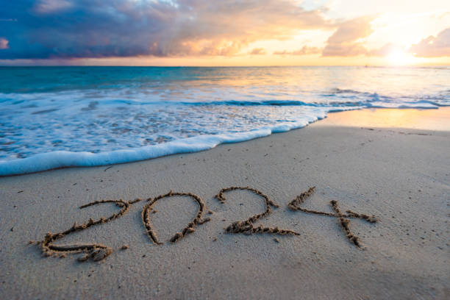
 | 15.7 mm | 4
0.0 mm
<<<
 |  |  |  |  |  |  | 83 %
 | 665.3 | 185
<<<
 |  | 100
<<<
15.7 mm
34.5 km/h
37.5 °C
10.3 °C
302 h 17 mn

 | Jeux Olympiques 2024
 | Journée Mois Année
 | Haute Matinée Basse de l'eau Haute Après-midi Basse
22.0 °C
67
71
1010.0 hPa
 | Pression :
05:46
11:40
17:56
*****
↗

Rendez-vous "Lundi 24 Juin AP"
 |  | 4
 | 2024-09-04 |  | Levé | 7:24:00
Or | 1 |  | Couché | 20:48:00
Ar | 2
À demain
Br | 0 |  | Total | 13:24:00
Total | 3 |  | T° eau | 22.0 °C
Place

Site | http://meteofloralies.free.fr


Pré | https://www.meteoetradar.com/meteo/la-tranche-sur-mer/4114427

 |  |  | https://www.ecowitt.net/#time=1669650831269

Graphiques
mercredi 04 septembre 2024 à 18:47
mercredi 04 septembre 2024 à 18:47
Dernière mise à jour le : | 2024-09-04 |  | Dernière mise à jour le :

4 h 19 mn
37.5 °C
10.3 °C
 | Soleil
8:24:00
8:25:00
8:26:00
8:27:00
8:28:00
8:29:00
8:30:00
8:31:00
8:32:00
8:33:00
8:34:00
8:35:00
8:36:00
8:37:00
8:38:00
8:39:00
8:40:00
8:41:00
8:42:00
8:43:00
8:44:00
8:45:00
8:46:00
8:47:00
8:48:00
8:49:00
8:50:00
8:51:00
8:52:00
8:53:00
8:54:00
8:55:00
8:56:00
8:57:00
8:58:00
8:59:00
9:00:00
9:01:00
9:02:00
9:03:00
9:04:00
9:05:00
9:06:00
9:07:00
9:08:00
9:09:00
9:10:00
9:11:00
9:12:00
9:13:00
...
1 | 20.5
2 | 17.6
3 | 17.6
4 | 19.1
5 | 15.2
6 | 16.8
7 | 14.8
8 | 13.7
9 | 15.1
10 | 18.6
11 | 19.9
12 | 19.9
13 | 18.6
14 | 18.1
15 | 13.5
16 | 15.1
17 | 11.9
18 | 11.9
19 | 13.6
20 | 12.9
21 | 11.1
22 | 11.1
23 | 18.9
24 | 16.3
25 | 10.8
...
1 | 24.3
2 | 23.8
3 | 25.1
4 | 25
5 | 26.4
6 | 25.6
7 | 23.2
8 | 23.6
9 | 25
10 | 26.8
11 | 37.5
12 | 26.9
13 | 23.1
14 | 23.5
15 | 23.9
16 | 24.9
17 | 21.2
18 | 23.5
19 | 24.8
20 | 21.2
21 | 22.3
22 | 22.3
23 | 24.4
24 | 25.5
25 | 22.5
...
0.0 mm
Total
Chaleur solaire = T° Extérieure + 2° |  |  | Température Mini et Maxi extérieure
 | ²
Précipitations et Humidité
8:24:00 | 0 | 88
8:25:00 | 0 | 89
8:26:00 | 0 | 89
8:27:00 | 0 | 89
8:28:00 | 0 | 89
8:29:00 | 0 | 89
8:30:00 | 0 | 89
8:31:00 | 0 | 89
8:32:00 | 0 | 89
8:33:00 | 0 | 89
8:34:00 | 0 | 89
8:35:00 | 0 | 89
8:36:00 | 0 | 89
8:37:00 | 0 | 89
8:38:00 | 0 | 89
8:39:00 | 0 | 89
8:40:00 | 0 | 89
8:41:00 | 0 | 89
8:42:00 | 0 | 89
8:43:00 | 0 | 89
8:44:00 | 0 | 89
8:45:00 | 0 | 89
8:46:00 | 0 | 89
8:47:00 | 0 | 89
8:48:00 | 0 | 89
8:49:00 | 0 | 89
8:50:00 | 0 | 89
8:51:00 | 0 | 89
8:52:00 | 0 | 89
8:53:00 | 0 | 89
8:54:00 | 0 | 89
8:55:00 | 0 | 89
8:56:00 | 0 | 89
8:57:00 | 0 | 89
8:58:00 | 0 | 89
8:59:00 | 0 | 89
9:00:00 | 0 | 89
9:01:00 | 0 | 89
9:02:00 | 0 | 89
9:03:00 | 0 | 89
9:04:00 | 0 | 89
9:05:00 | 0 | 89
9:06:00 | 0 | 89
9:07:00 | 0 | 89
9:08:00 | 0 | 89
9:09:00 | 0 | 89
9:10:00 | 0 | 89
9:11:00 | 0 | 89
9:12:00 | 0 | 88
9:13:00 | 0 | 88
...
1 | 0.0 mm
2 | 0.0 mm
3 | 0.0 mm
4 | 0.0 mm
5 | 0.0 mm
6 | 0.0 mm
7 | 0.0 mm
8 | 0.0 mm
9 | 0.0 mm
10 | 0.0 mm
11 | 0.0 mm
12 | 0.3 mm
13 | 0.0 mm
14 | 3.0 mm
15 | 0.0 mm
16 | 0.0 mm
17 | 8.6 mm
18 | 0.0 mm
19 | 1.3 mm
20 | 0.0 mm
21 | 0.0 mm
22 | 0.0 mm
23 | 1.8 mm
24 | 0.2 mm
25 | 0.0 mm
...
15.7 mm
 |  |  | Précipitations

Panne serveur

19.8 km/h
34.5 km/h
8:24:00 | 3.6
8:25:00 | 5.4
8:26:00 | 3.6
8:27:00 | 9.4
8:28:00 | 7.2
8:29:00 | 5.4
8:30:00 | 1.8
8:31:00 | 0
8:32:00 | 3.6
8:33:00 | 5.4
8:34:00 | 5.4
8:35:00 | 7.2
8:36:00 | 7.2
8:37:00 | 1.8
8:38:00 | 3.6
8:39:00 | 5.4
8:40:00 | 5.4
8:41:00 | 5.4
8:42:00 | 3.6
8:43:00 | 5.4
8:44:00 | 3.6
8:45:00 | 5.4
8:46:00 | 5.4
8:47:00 | 5.4
8:48:00 | 3.6
8:49:00 | 1.8
8:50:00 | 5.4
8:51:00 | 5.4
8:52:00 | 1.8
8:53:00 | 3.6
8:54:00 | 3.6
8:55:00 | 1.8
8:56:00 | 3.6
8:57:00 | 1.8
8:58:00 | 3.6
8:59:00 | 0
9:00:00 | 1.8
9:01:00 | 5.4
9:02:00 | 3.6
9:03:00 | 9.4
9:04:00 | 5.4
9:05:00 | 5.4
9:06:00 | 5.4
9:07:00 | 5.4
9:08:00 | 7.2
9:09:00 | 1.8
9:10:00 | 1.8
9:11:00 | 7.2
9:12:00 | 3.6
9:13:00 | 1.8
...
Rafale
1 | 22
2 | 32.7
3 | 21.5
4 | 19.8
5 | 22.4
6 | 19.8
7 | 28.8
8 | 28.5
9 | 27.6
10 | 23.4
11 | 25
12 | 24
13 | 18
14 | 34.5
15 | 25.8
16 | 20.6
17 | 27
18 | 19.8
19 | 27.9
20 | 30.1
21 | 25.2
22 | 20.2
23 | 14.8
24 | 32.7
25 | 27
...
 | 1 | 1 | Vitesse du vent
Vitesse du vent

1 2 3 4 5 6 7 8 9 10 11 12 13 14 15 16 17 18 19 20 21 22 23 24 25 26 27 28 29 30 31

1 | 11:36:00
2 | 12:04:00
3 | 11:22:00
4 | 12:57:00
5 | 12:49:00
6 | 10:37:00
7 | 12:28:00
8 | 12:36:00
9 | 11:14:00
10 | 11:05:00
11 | 12:32:00
12 | 4:41:00
13 | 6:46:00
14 | 9:52:00
15 | 12:31:00
16 | 11:20:00
17 | 3:55:00
18 | 11:27:00
19 | 9:58:00
20 | 11:59:00
21 | 11:24:00
22 | 11:24:00
23 | 8:59:00
24 | 9:12:00
25 | 11:52:00
...
302 h 17 mn
 |  |  | Nombre d'heures de soleil

31.6 °C
16h58
08h24
18.3 °C
Mini
Maxi
1 2 3 4 5 6 7 8 9 10 11 12 13 14 15 16 17 18 19 20 21 22 23 24 25 26 27 28 29 30 31
Température Mini et Maxi extérieure
8:24:00 | 18.3
8:25:00 | 18.3
8:26:00 | 18.3
8:27:00 | 18.3
8:28:00 | 18.3
8:29:00 | 18.3
8:30:00 | 18.3
8:31:00 | 18.3
8:32:00 | 18.3
8:33:00 | 18.3
8:34:00 | 18.3
8:35:00 | 18.3
8:36:00 | 18.4
8:37:00 | 18.4
8:38:00 | 18.4
8:39:00 | 18.4
8:40:00 | 18.4
8:41:00 | 18.4
8:42:00 | 18.4
8:43:00 | 18.4
8:44:00 | 18.4
8:45:00 | 18.4
8:46:00 | 18.5
8:47:00 | 18.5
8:48:00 | 18.5
8:49:00 | 18.5
8:50:00 | 18.6
8:51:00 | 18.6
8:52:00 | 18.6
8:53:00 | 18.6
8:54:00 | 18.7
8:55:00 | 18.7
8:56:00 | 18.7
8:57:00 | 18.8
8:58:00 | 18.8
8:59:00 | 18.8
9:00:00 | 18.9
9:01:00 | 19
9:02:00 | 19
9:03:00 | 19
9:04:00 | 19
9:05:00 | 19
9:06:00 | 19.1
9:07:00 | 19.1
9:08:00 | 19.2
9:09:00 | 19.2
9:10:00 | 19.2
9:11:00 | 19.2
9:12:00 | 19.2
9:13:00 | 19.3
...

8:24:00 | 0
8:25:00 | 0
8:26:00 | 0
8:27:00 | 0
8:28:00 | 0
8:29:00 | 0
8:30:00 | 0
8:31:00 | 0
8:32:00 | 0
8:33:00 | 0
8:34:00 | 0
8:35:00 | 0
8:36:00 | 0
8:37:00 | 0
8:38:00 | 0
8:39:00 | 0
8:40:00 | 0
8:41:00 | 0
8:42:00 | 0
8:43:00 | 0
8:44:00 | 0
8:45:00 | 0
8:46:00 | 0
8:47:00 | 0
8:48:00 | 0
8:49:00 | 0
8:50:00 | 0
8:51:00 | 0
8:52:00 | 0
8:53:00 | 0
8:54:00 | 0
8:55:00 | 0
8:56:00 | 0
8:57:00 | 0
8:58:00 | 0
8:59:00 | 0
9:00:00 | 0
9:01:00 | 0
9:02:00 | 0
9:03:00 | 0
9:04:00 | 0
9:05:00 | 0
9:06:00 | 0
9:07:00 | 0
9:08:00 | 0
9:09:00 | 0
9:10:00 | 0
9:11:00 | 0
9:12:00 | 0
9:13:00 | 0
...


En réparation

Couleurs
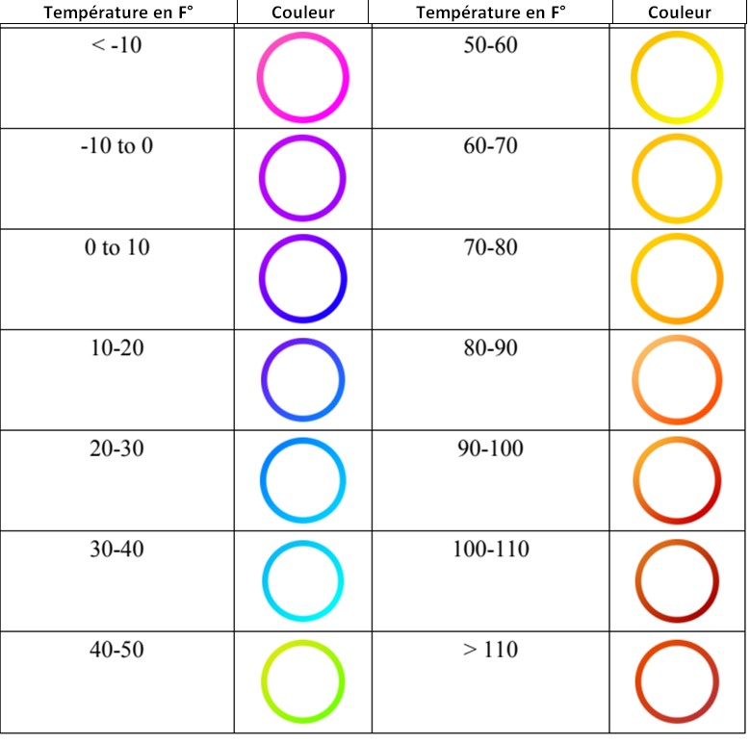
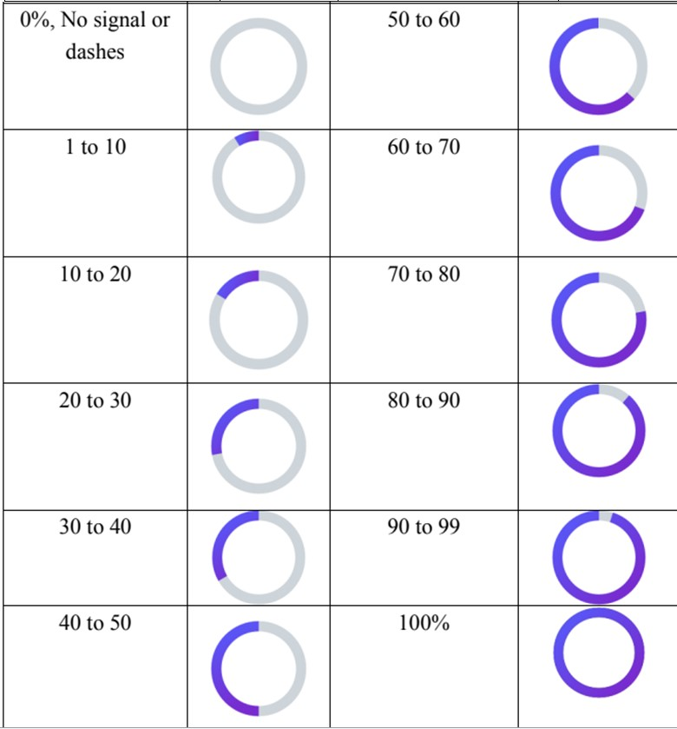
 | < 0° |  |  | < 5 |  |  | < 10 |  |  | < 15 |  | < 20 |  |  | < 25 |  |  | < 25

 | 255 |  |  | 255 |  |  | 153 |  |  | 0 |  | 0 |  |  | 51 |  |  | 255
 | 0 |  |  | 0 |  |  | 51 |  |  | 112 |  | 176 |  |  | 204 |  |  | 255
 | 0 |  |  | 255 |  |  | 255 |  |  | 192 |  | 240 |  |  | 204 |  |  | 53

 | < 30 |  |  | < 35 |  |  | < 40 |  |  | < 45 |  | < 50 |  |  | 0 Soleil

 | 250 |  |  | 228 |  |  | 192 |  |  | 167 |  | 255 |  |  | 166
 | 192 |  |  | 108 |  |  | 80 |  |  | 62 |  | 0 |  |  | 166
 | 144 |  |  | 10 |  |  | 77 |  |  | 59 |  | 0 |  |  | 166

 |  |  |  | Coéficient de marées |  |  |  |  |  |  |  |  |  |  | Coéficient de marées
0-10 | 11-20 | 21-30 | 31-40 | 41-50 | 51-60 | 61-70 | 71-80 | 81-90 | 91-100 | >100 | 25-30 | 31-40 | 41-50 | 51-60 | 61-70 | 71-80 | 81-90 | 91-100 | > 100

0 | 210 | 190 | 140 | 120 | 230 | 250 | 250 | 230 | 250 | 250 | 210 | 190 | 180 | 170 | 0 | 120 | 80 | 250 | 230
250 | 230 | 240 | 200 | 170 | 180 | 190 | 150 | 110 | 90 | 20 | 230 | 240 | 220 | 200 | 250 | 170 | 140 | 150 | 110
250 | 240 | 250 | 220 | 220 | 180 | 140 | 70 | 10 | 90 | 0 | 240 | 250 | 230 | 230 | 250 | 220 | 210 | 70 | 10

Si ce n'est pas possible en dégradé, c'est aussi bien en uni |  |  |  |  |  | En dessous, se sont les couleurs que fait la station

